77内藤定芳
埼玉県環境アドバイザー活動紹介個票 |  |  |  |  |  |  |  | 検索用一覧に戻る

名前 |  | ふりがな |  | 年代 | 所在市町村
内藤 定芳 |  | ないとうさだよし |  | 70代 | 秩父市

顔写真又はイラスト |  | 活動状況の写真（1～２枚）
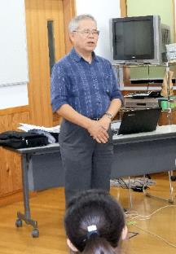 |  | 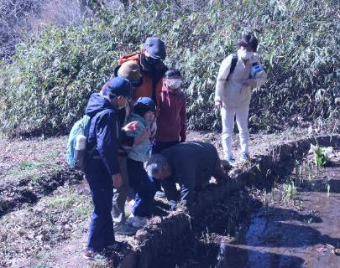 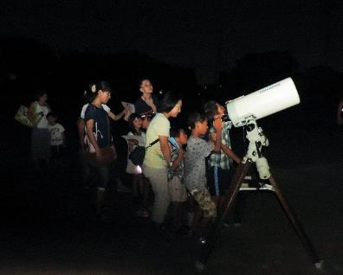

主な専門分野
（１） | 地質 |  | 荒川の再生、化石採集学習、天体、地質の成り立ち、宇宙線の測定他全般、古代中世の歴史 特に秩父平氏
（２） | 川の再生活動 |  | 50年前秩父のウナギは玉淀ダムで絶滅した(2019.9.12)出版

所有資格、経歴

所有資格 | 環境カウンセラー(市民) 環境再生医上級 中学校理科専修 高等学校理科１級 秩父学検定上級 第一級小型船舶操縦士 第二級アマチュア無線技士 他
経歴 | 私立高校物理、数学の教諭、中学校教諭理科、技術家庭、社会の教諭１９年、教頭７年、小・中学校長４校１１年、大学非常勤講師９年 ちちぶ観光ガイドの会会長
地域等での活動（複数記載可）
所属又は主催団体 |  |  | 団体や個人の活動紹介HP
秩父ミューズパーク公園インストラクター代表、秩父市環境市民会議副会長、秩父Petitジオミュージアム館長、アストレア大滝天体観測所長 |  |  | 現地主義、実証主義が信条のため、日本のみならず外国の皆既日食観測、ジオパークの研究を行う。日本のジオパーク４４カ所は全て踏査した。歴史科学にも関心を持ち、講演講座観光に活用している。

環境学習指導可能エリア
全市町村対応可／地域限定 |  | ※ 地域限定の場合：市町村・地域名 |  |  |  | 具体的な場所がある場合
全市町村
講座スタイル（複数〇可） |  | 対象（複数〇可）
講義 | 体験活動 | 未就学児 | 小学生 | 中学生 | 高校生 | 一般（大人） | 事業者
○ | ○ |  | ○ | ○ | ○ | ○ | ○

連絡先 |  |  |  | ※連絡先非公表の場合又は電話連絡を御希望の場合は、環境政策課 （０４８－８３０－３０１９）へお問い合わせください
MAIL | snaito@sannet.ne.jp
環境学習指導等の活動実績
全体 | 回数 | 環境学習への延べ参加人数
活動回数 | 年間20回以上 | 80+α |  | 実際には年間20回以上の環境活動を行っている。 以下に特別な活動のみ記載。

主な活動実績の紹介 |  |  |  |  | ※１枚に収まる範囲で記載願います
年 月 | 活動内容（環境学習のテーマ） |  |  | 依頼団体 |  | 主な対象 | 参加人数
2023/8 | 夏休み児童生徒大血川ジオ・天体体験学習会 国立公園内に新設した「秩父帯大血川ビジターセンター」で、「火山灰を洗う」「石灰岩をみがく」等、実習として募集した。 |  |  |  |  | 児童生徒 一般
2023/10 | 写真展を実施 「秩父地域で住民と共生する野生生物の生態とたくましさを記録する」 |  |  |  |  | 一般 | ６０名
2023/8～2024/3 | 書籍 「秩父の野生生物 －哺乳類を中心として－」 作成編集 ３月31日付けで出版予定 |  |  |  |  | サイサン環境保全基金助成
2024/2 | 研究報告会 「八重山諸島で秩父帯の証拠を探す」 石垣島、竹富島、竹富島でチャート、石灰岩を探し、西表島の環境保全について語った。 |  |  |  |  | 一般 | ２０名

以下は選択用の記載ですので、修正等は行わないでください

参照リスト
該当の有無 | ○ | ○
 | - | ×

年代 | 20代
 | 30代
 | 40代
 | 50代
 | 60代
 | 70代
 | 80代
 | 90代

活動エリア | 全市町村
 | 地域限定

主な専門分野 | 自然への愛着
 | 生態系・生物多様性
 | 水質
 | 川の再生活動
 | 大気
 | 地質
 | 地球温暖化
 | 資源・エネルギー
 | 産業
 | 消費生活・衣食住
 | 公害・化学物質
 | ３Ｒ
 | SDGs

日付 | 1月
 | 2月
 | 3月
 | 4月
 | 5月
 | 6月
 | 7月
 | 8月
 | 9月
 | 10月
 | 11月
 | 12月

95福田直
埼玉県環境アドバイザー活動紹介個票 |  |  |  |  |  |  |  | 検索用一覧に戻る

名前 |  | ふりがな |  | 年代 | 所在市町村
福田 直 |  | ふくだ ただし |  |  | 日高市

顔写真又はイラスト |  | 活動状況の写真（1～２枚）
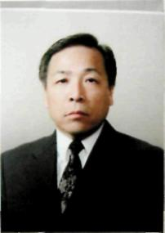 |  | 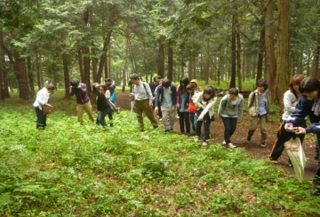 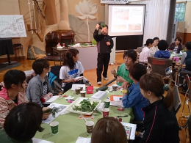

主な専門分野
（１） | 地質 |  | 土壌の性質・機能・生成等の解説、土壌劣化・侵食・砂漠化等の問題の解説、幼稚園、小・中・高における土壌教育
（２） | 川の再生活動 |  | 自然観察会を通して、河川の生きもの、水質などの調査・解説

所有資格、経歴

所有資格 | 自然観察指導員・筆跡診断士
経歴 | 大学教授
地域等での活動（複数記載可）
所属又は主催団体 |  |  | 団体や個人の活動紹介HP
環境教育研究所 |  |  | https://www.hissekikenkyujyo.com

環境学習指導可能エリア
全市町村対応可／地域限定 |  | ※ 地域限定の場合：市町村・地域名 |  |  |  | 具体的な場所がある場合
地域限定 |  | 県西部地区市町村
講座スタイル（複数〇可） |  | 対象（複数〇可）
講義 | 体験活動 | 未就学児 | 小学生 | 中学生 | 高校生 | 一般（大人） | 事業者
○ | ○ | ○ | ○ | ○ | ○ | ○ | ○

連絡先
電話 | ０４９－２５６－７５８１ |  |  | ※連絡先が非公表の方については、環境政策課 （０４８－８３０－３０１９）へお問い合わせください
FAX | ０４９－２５６－７５８２
MAIL | naoq-93@nifty..com
環境学習指導等の活動実績
全体 | 回数 | 環境学習への延べ参加人数
活動回数 | 6 | 164

主な活動実績の紹介 |  |  |  |  | ※１枚に収まる範囲で記載願います
年 月 | 活動内容（環境学習のテーマ） |  |  | 依頼団体 |  | 主な対象 | 参加人数
2024-04-29 | 入間川源流域の自然観察会（水生生物） |  |  | 環境教育研究所 |  | 小学生・保護者 | 58
2024-07-23 | 科学実験教室「里山の探究―ナラ枯れ現象から考える里山のあり方」 |  |  | 環境教育研究所 |  | 小学生・保護者 | 13
2024-07-25 | 入間川自然観察会「入間川のいきもの観察会及び調査会(水生生物・植生)」 |  |  | 環境教育研究所 |  | 小学生・保護者 | 41
2024-08-22 | 富士登山・自然観察会 |  |  | 環境教育研究所 |  | 小学生・保護者 | 35
令和６年11月2,10日 | 学校教育及び社会教育における土壌教材の開発・活用を探る：SDGs等の視点」 |  |  | 環境教育研究所 |  | 高校教員等 | 17
2023-05-20 | 指導者養成講座「識る学ぶ楽しむ自然の講座」 |  |  | けやの森自然塾 |  | 幼稚園・小・中学校教諭など | 40
2023-08-22 | 富士山登山及び自然観察 |  |  | けやの森自然塾 |  | 小学生・保護者 | 35
2023-07-25 | 科学実験教室「河川改修と河原の植物」 |  |  | 環境教育研究所 |  | 小学生 | 17
2023-07-25 | 科学実験教室「川のよごれと水生生物」 |  |  | 環境教育研究所 |  | 小学生 | 15
2023-07-25 | 科学実験教室「河川のゴミと人々の生活」 |  |  | 環境教育研究所 |  | 小学生 | 18
2023-07-13 | 入間川中流域の水生昆虫の生息調査 |  |  | けやの森自然塾 |  | 小学生 | 25
2023-05-20 | 指導者養成講座「識る学ぶ楽しむ自然の講座」 |  |  | けやの森自然塾 |  | 幼稚園・小・中学校教諭など | 40
令和元年７月 | 入間川源流域の自然調査・講話 |  |  | 狭山市学童保育室 |  | 幼稚園児・小学生・保護者 | 79人
令和元年６月 | 講演会「自然体験活動のすすめー環境リテラシーの育成」 |  |  | 狭山市・けやの森自然塾 |  | 大人 | 110人
令和元年６月 | 環境教育研修会 |  |  | けやの森自然塾 |  | 子ども～大人 | 59人
平成31年 ４月 | 入間川上流の生きもの調査及び解説 |  |  | けやの森幼稚園・自然塾 |  | 幼稚園児・小学生・保護者 | 67人
平成31年 ３月 | 環境教育講演会 |  |  | 埼玉県立久喜工業高等学校 |  | 生徒・教職員 | 520人
平成31年 １月 | イグルーキャンプ「雪の観察会」（３日間） |  |  | けやの森自然塾 |  | 幼稚園児・小学生・中学生 | 75人

以下は選択用の記載ですので、修正等は行わないでください

参照リスト
該当の有無 | ○ | ○
 | - | ×

年代 | 20代
 | 30代
 | 40代
 | 50代
 | 60代
 | 70代
 | 80代
 | 90代

活動エリア | 全市町村
 | 地域限定

主な専門分野 | 自然への愛着
 | 生態系・生物多様性
 | 水質
 | 川の再生活動
 | 大気
 | 地質
 | 地球温暖化
 | 資源・エネルギー
 | 産業
 | 消費生活・衣食住
 | 公害・化学物質
 | ３Ｒ
 | SDGs

日付 | 1月
 | 2月
 | 3月
 | 4月
 | 5月
 | 6月
 | 7月
 | 8月
 | 9月
 | 10月
 | 11月
 | 12月

